流派
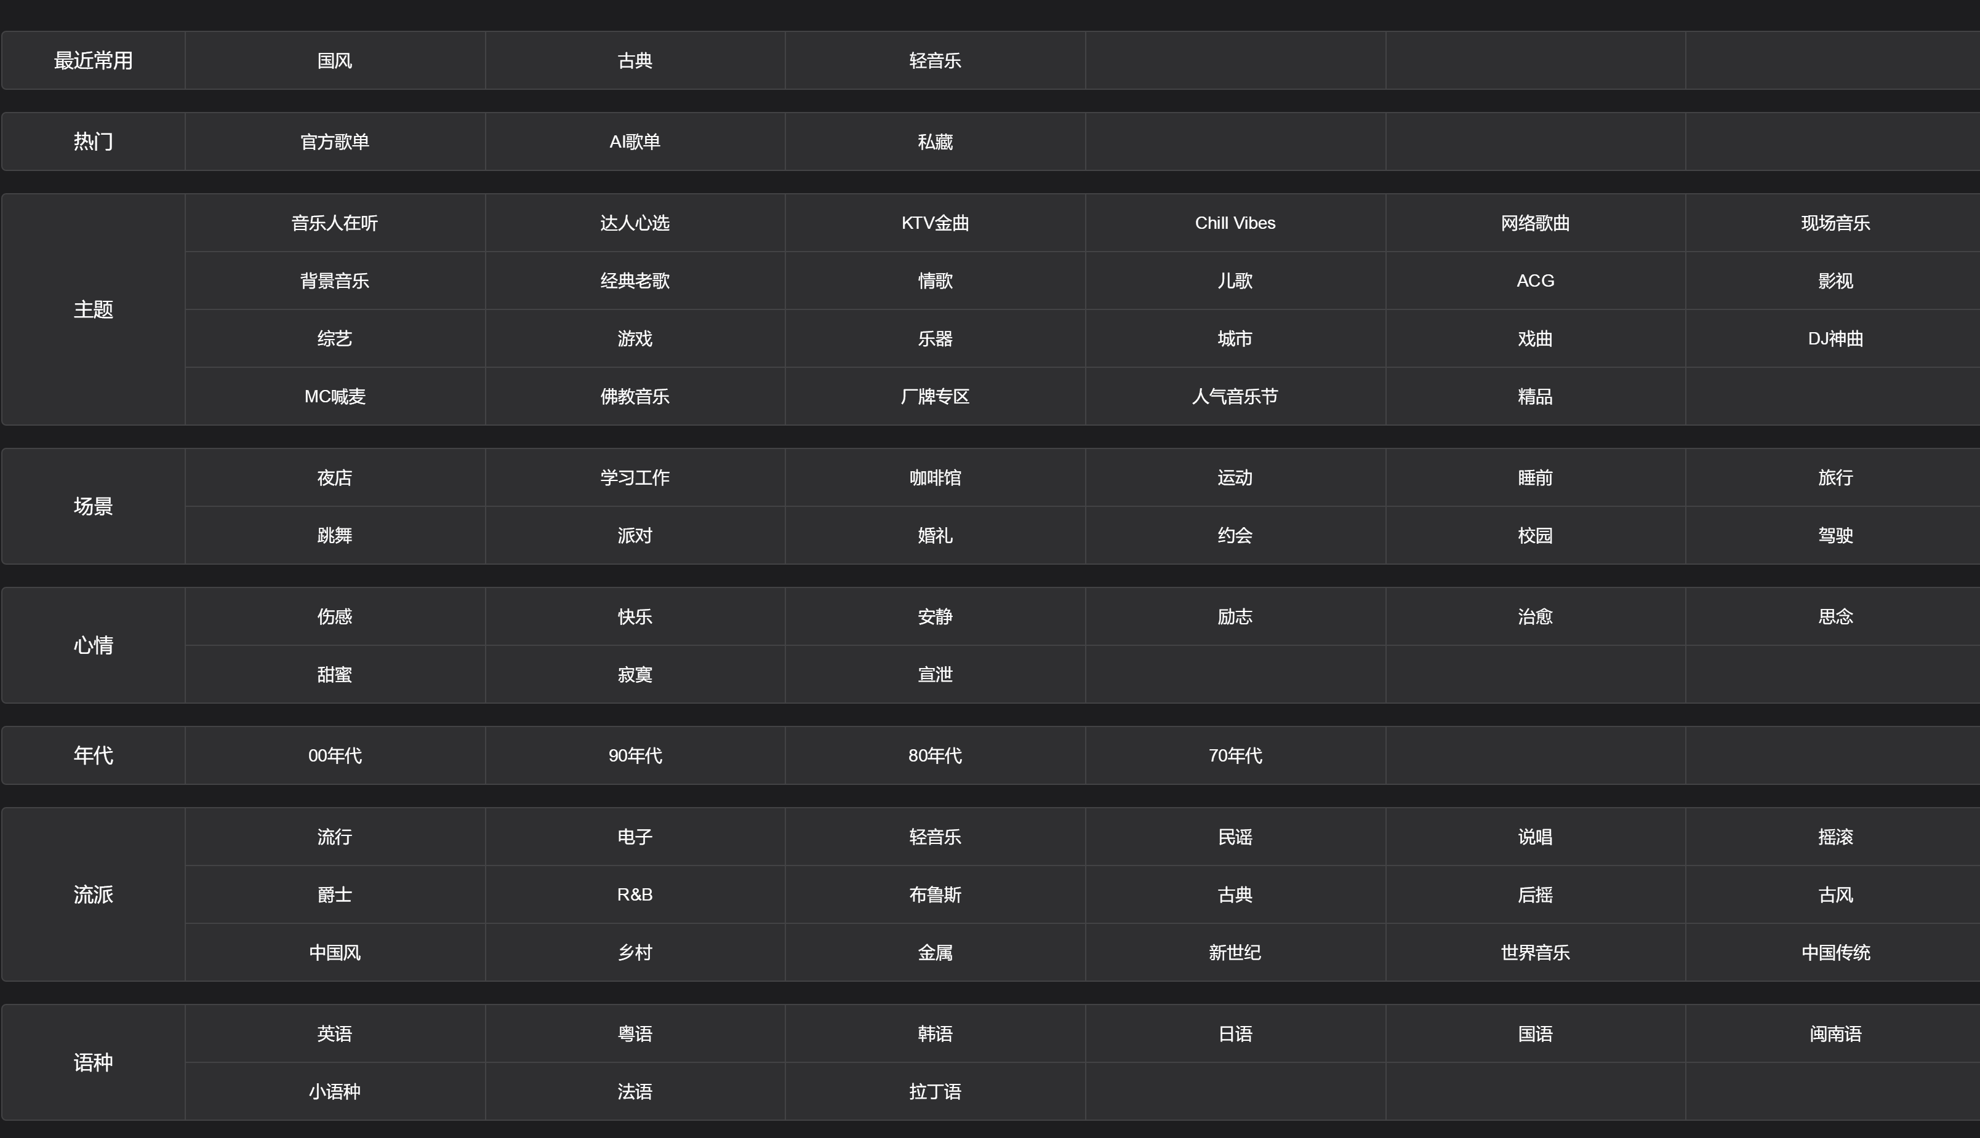
【曲库达人】（1）歌曲标签补充任务详解 (kugou.com)

